F02.CFG-Paths
 |  | VVSS, Info Romana, 2023-2024

F02. Eliminarea unui task.

F02. Covered source code |  |  | remove(Task task): boolean | F02. Control Flow Graph (CFG) | F02. Cyclomatic Complexity (CC)
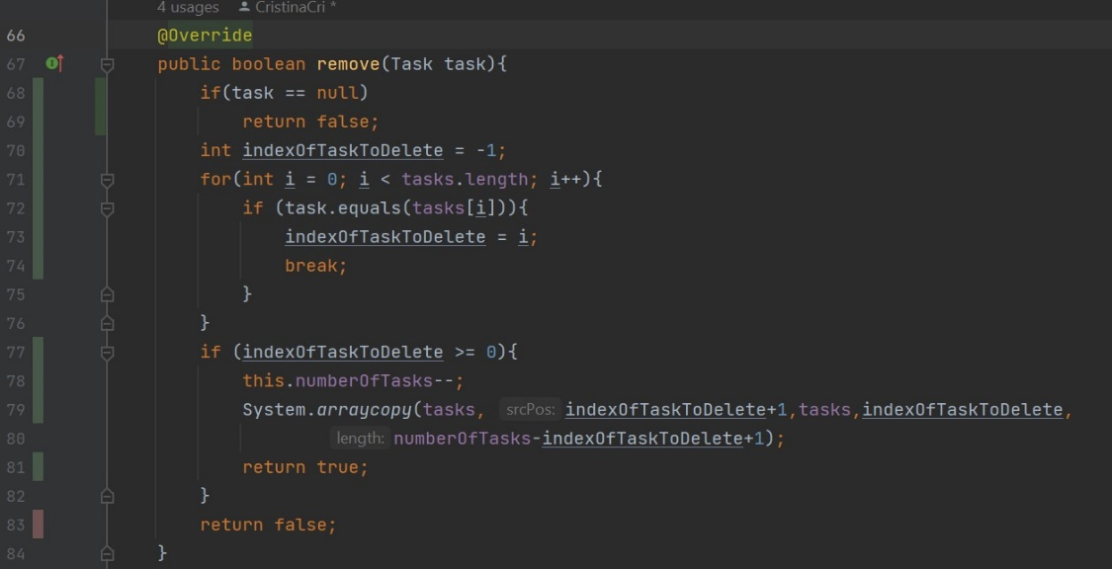
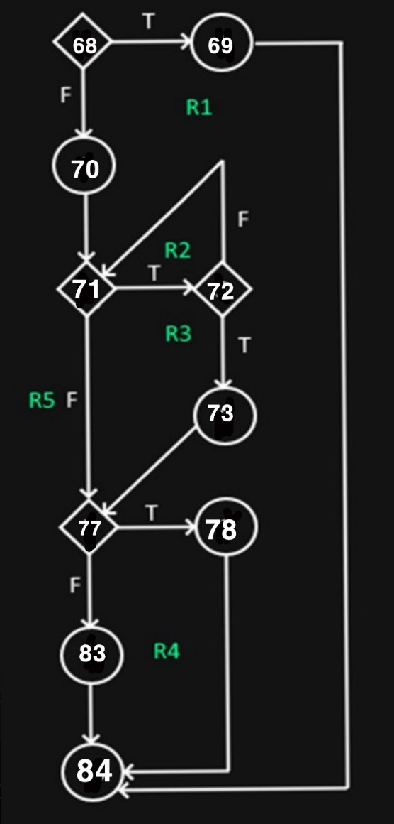
Line No. | Source code |  |  |  | CC1 = No. of regions = |  | 5
Req02_L01 | … |  |  |  | CC2 = Edges - Nodes + 2 = |  | 5
Req02_L02 | … |  |  |  | CC3 = No. of Conditions + 1 = |  | 5
Req02_L03 | …
... | …
.. | … |  |  |  | F02. Individual Paths
... | …
 |  |  |  |  | Path No. | Path
 |  |  |  |  | F02_P01 | 68(T) - 69 - 84
 |  |  |  |  | F02_P02 | 68(F) - 70 - 71(T) - 72(T) - 73 - 77(T) - 78 - 84
 |  |  |  |  | F02_P03 | 68(F) - 70 - 71(T) - 72(T) - 73 - 77(F) - 83 - 84 |  | (nu se poate parcurge)
 |  |  |  |  | F02_P04 | 68(F) - 70 - 71(T) - 72(F) - 71(F) - 77(F) - 83 - 84
 |  |  |  |  | F02_P05 | 68(F) - 70 - 71(F) - 77(F) - 83- 84

